Накладная-№3
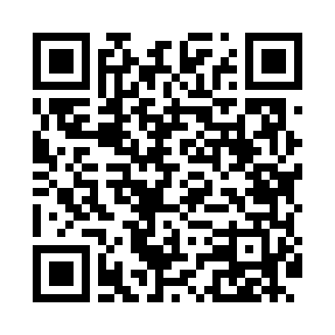
Номер товарно-транспортной накладной: |  |  | Торговый представитель: Amriyev Muhammad
Поставщик: Toshkent falcon fly 2 |  |  | Телефон торгового представителя: +998972880505
Дата отгрузки: 11.12.2025 |  |  | Контрагент: """" Klient
Дата консигнации: |  |  | Адрес:
Доставщик: |  |  | Телефон:
Телефон доставщика:
Время заказа: 11.12.2025 15:33:18
№ | Штрих-код | Название товаров (работ,услуг) | Количество | Количество в кейсе | Цена | Сумма
 |  |  | 5 |  |  | 6
1 | 6904654654456 | Овощечистка BJX229GA )59g/HX DB-5-2 | 2 | 2 шт. | 0.70 | 1.40
2 | 6981045350029 | Открывашка DB-5-65 | 2 | 2 шт. | 0.30 | 0.60
3 | 8433703256986 | Терка для овощей XP-46-38 | 1 | 1 шт. | 4 | 4
Итого: 6$|->UZS: 75,000.00

